Sheet1
Hướng dẫn sử dụng chức năng yêu cầu sửa chữa

I. Flow chart
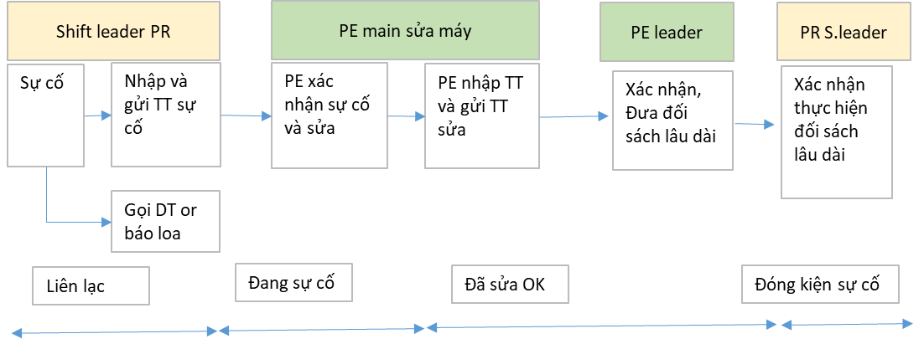

II. Hướng dẫn vào web và đăng ký tài khoản
 | Đường dẫn vào web: http://10.33.0.248/Main/LOG

 | 1. Đăng ký và đăng nhập
 | 1.1. Đăng nhập
 |  | Sử dụng mã nhân viên và mật khẩu để đăng nhập. Nếu chưa có hãy đăng ký tài khoản
 | 1.2. Đăng ký
 |  | Click vào SIGN UP để chuyển sang màn hình đăng ký tài khoản
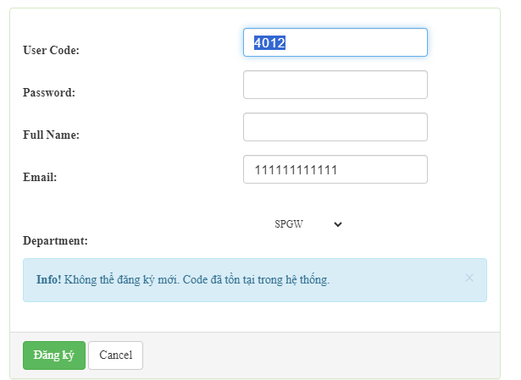

 | - Khi đăng kí: hãy nhập mã nhân viên vào User Code.
 | - Chọn Department là phòng làm việc của mình.
 | - Email nên nhập. Nếu để trống sẽ không nhận được thông tin cảnh báo về máy và spare part.

III. Hướng dẫn chức năng Gửi yêu cầu sửa chữa.
 | Phần menu bên trái, Chọn Yêu cầu sửa máy

 | Dưới đây là màn hình chính và các giải thích.
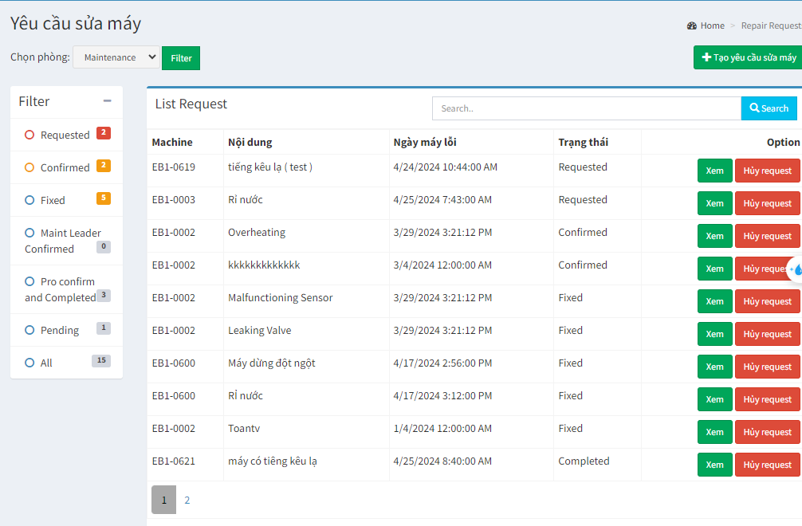
2
4
3
1

 | Mục 1. Chọn Phòng
 |  | - Mặc định khi đăng nhập, Người dùng thuộc phòng nào sẽ hiển thị thông tin của phòng ấy. Ngoại trừ những User được cài đặt là thuộc phòng Main hoặc AIH

 |  | - Để thay đổi phòng. Hãy chọn Phòng cần xem và click Filter.

 | Mục 2. Trạng thái của các request
 |  | - Requested: Khi máy lỗi, bộ phận sản xuất gửi request. Những request sẽ nằm ở đây.
 |  | - Confirmed: Bộ phận sản xuất sẽ nhập thời gian khi bộ phận maintenance đến sửa.
 |  | -Fixed: Bộ phận maintenance nhập thông tin về lỗi máy, bao gồm loại lỗi, cách sửa và spare part dùng để sửa,…

 |  | - Maint leader confirmed: Leader maint xác nhận lại thông tin sửa máy và nhập đối xác lâu dài cho những lỗi đã được sử lý.

 |  | - Pending: Những lỗi máy không sửa được hoặc đang chờ linh kiện. Khi maintenance nhập ở phần Fixed là không sửa được thì request sẽ nằm ở mục này

 |  | - All: Tất cả các trạng thái.

 | Mục 3. Tìm kiếm
 | - Tìm kiếm theo mã máy hoặc theo nội dung
 | - Nút xem: để hiển thị thông tin chi tiết của request.
 | - Nút hủy request: Cho trường hợp máy đã hoạt động hoặc request nhầm,…..

 | Mục 4. Tạo mới một request.
 | - Khi máy bị lỗi, bộ phận sản xuất click Tạo mới 1 yêu cầu sửa chữa.

 | 3.1. Chức năng tạo mới một request.

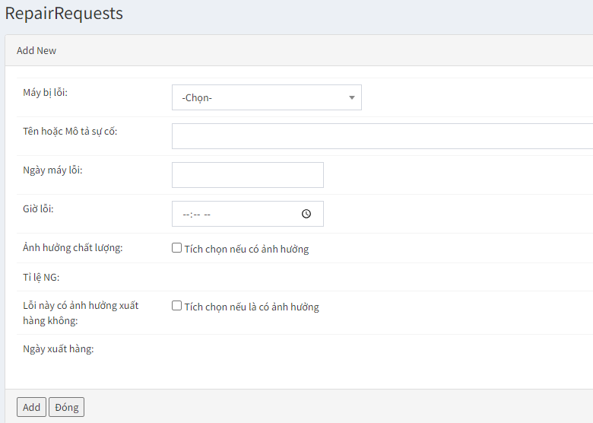

 | 3.2. Cập nhật trạng thái và tiến độ.
 | Click nút xem để vào xem chi tiết request.

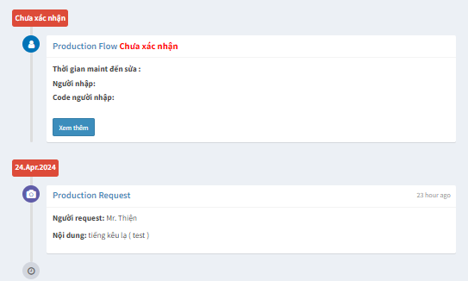

Click xem thêm để nhập thời gian Maint đến sửa

Khi sản xuất vừa request

 | Maint nhập thông tin sửa máy
 | - Click Xem thêm sau đó nhập thông tin theo hướng dẫn trên web và lưu lại
 | - Trạng thái Máy sẽ chuyển thành đã sửa xong sau lưu với thông tin Đã sửa.
 |  | Số lượng máy đang lỗi trên trang Dasdboard sẽ được giảm xuống.
 | - Request sẽ ở trạng thái Pending khi lưu với thông tin không sửa được
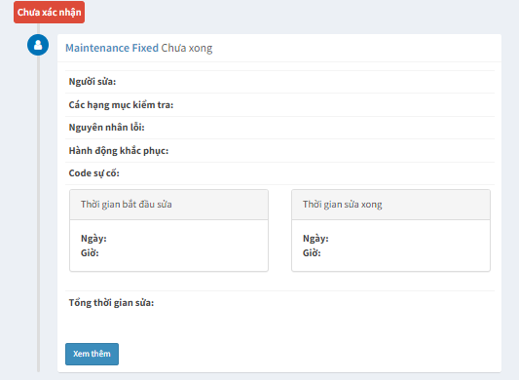

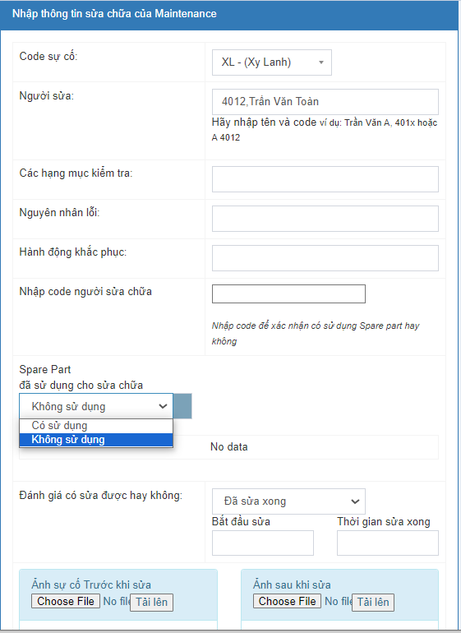

 | 3.3 Xuất sparepart trực tiếp trên mục Request
 | a , Xuất số lượng Sparepart

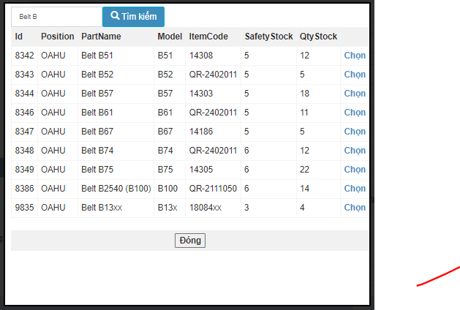

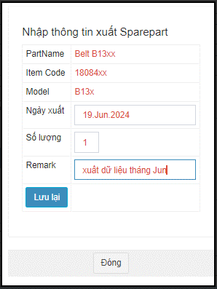

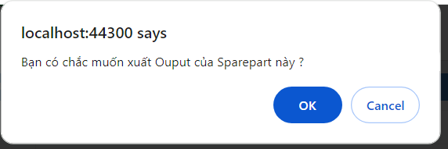

Nhấn nút "OK" để xuất dữ liệu ouput trực tiếp vào dataâ

Nếu dữ liệu sai cần sửa lại

b , Sửa số lượng Sparepart

Nhấn nút "Lưu" dữ liệu trước đó sẽ được sửa lại

Nếu muốn khôi phục lại dữ liệu ban đầu trước khi xuất số lượng out

Xóa bỏ Sparepart không cần thiết trong list ( dữu liệu chỉ xóa sparepart trong list này chứ không xóa trực tiếp trong data

 | 3..3 Production Confirm
 |  | - Request được đánh dấu là kết thúc khi Production confirm.

 | IV. Các danh mục quản lý khác
 | 4.1 Tài khoản và quyền truy cập.
 | Chọn Users trên thanh menu bên trái

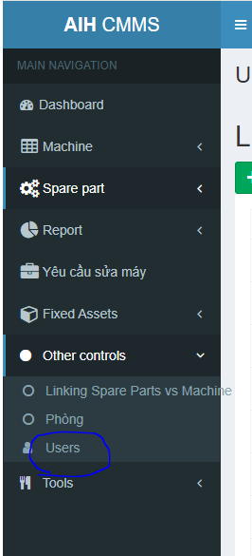
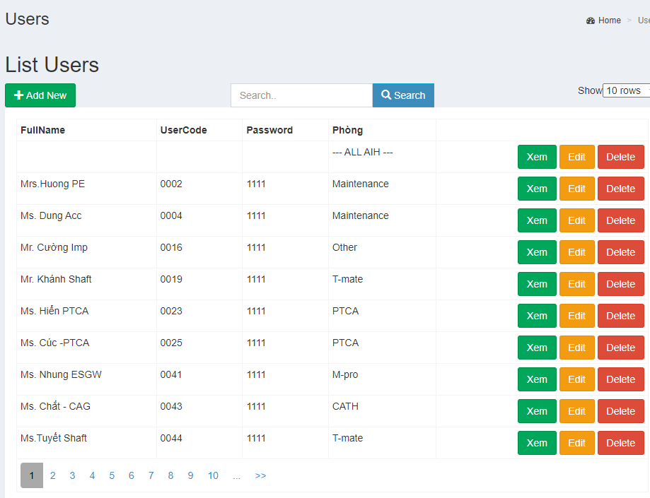
Tạo tài khoản mới
Sửa lại tài khoản

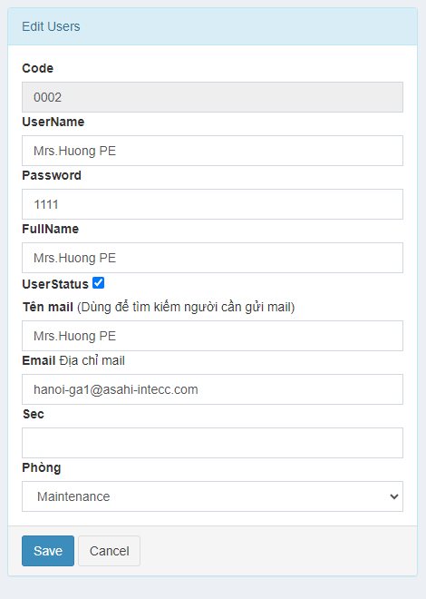

Chọn phòng cho tài khoản

 | 4.2 Cài đặt máy và vị trí máy
 | Trên thanh menu bên trái. Click Máy và bảo dưỡng > Quản lý Máy
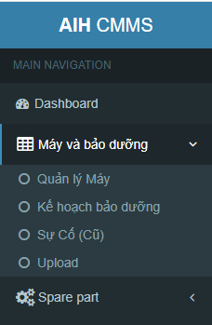
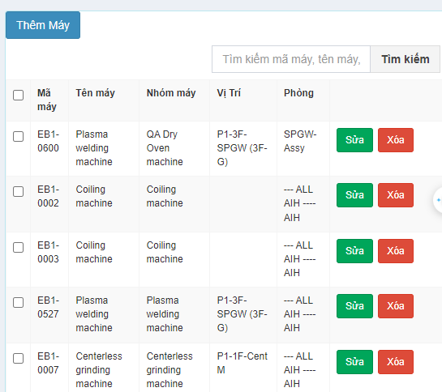

 | - Thêm máy: Click nút thêm máy trên màn hình

 | - Sửa máy

